Sheet1
使用部门：珠海市中西医结合医院检验科 报价日期：年月日 制表单位：金额（元）
序号 | 货物名称 | 规格MM (宽W*深D*高H） | 产品图片 | 数量 | 单位 | 材质说明 | 单价 | 小计
1 | 货架 | 500*500*1800 | 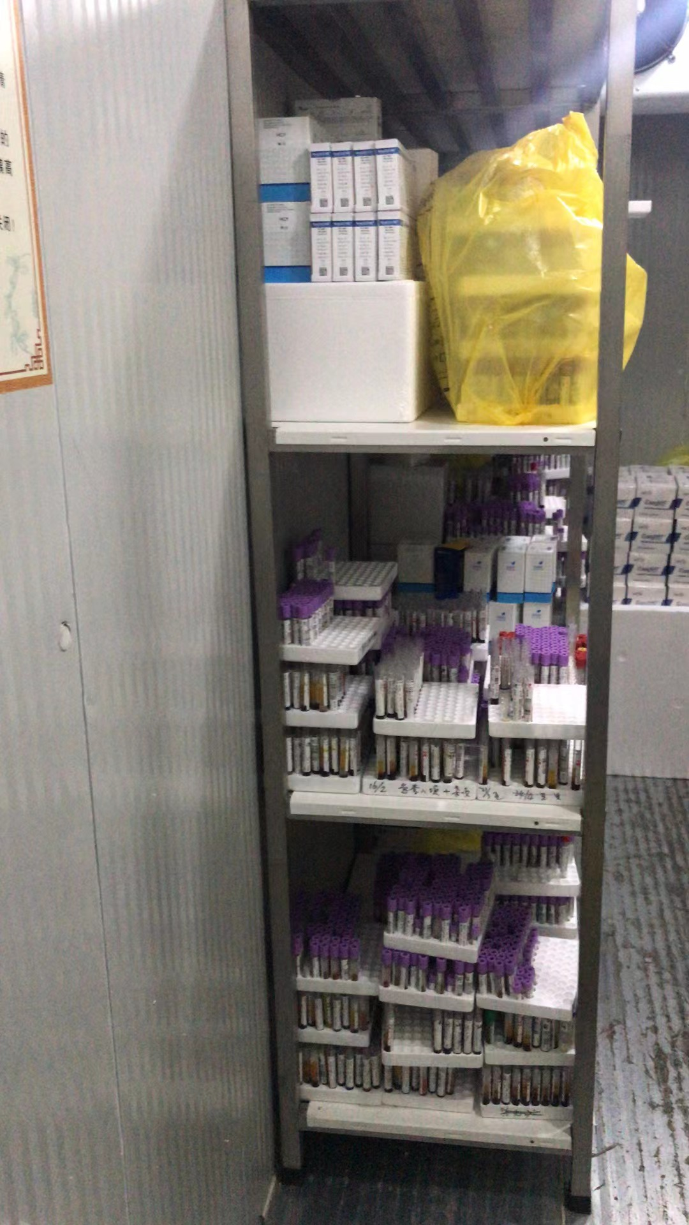 | 2 | 组 | 钢板经过高频切割、冲压折弯、打磨抛光、除油除锈、酸洗磷化、静电喷涂粉末、高温固化、出炉冷却等工序处理，表面平展光滑、无颗粒感、具有防锈、防腐蚀等特性。（底下抬高10cm），三层均等分，上放层板。
2 | 货架 | 1200*500*1800 |  | 1 | 组 | 钢板经过高频切割、冲压折弯、打磨抛光、除油除锈、酸洗磷化、静电喷涂粉末、高温固化、出炉冷却等工序处理，表面平展光滑、无颗粒感、具有防锈、防腐蚀等特性。（底下抬高10cm），三层均等分，上放层板。
 | 保质期 |  | 年 |  |  | 总价 | 0

